事前作業
OTメール未返答者チェック使用手順書(Excel①工程)

【事前準備】

①Cドライブの中に、「OT」フォルダを作成してください。

2.OTメール未返答者チェックのマクロファイルを、Cドライブの「OT」フォルダの中に入れてください。

3.OTメール未返答者チェックマクロを開きます。

4.下の画面が表示されるので、「編集を有効にする」ボタンを押下する。

5.下の画面が表示されるので、ピンク色の背景の一番右にある「×」ボタンを押下する。

6.メニューの「ファイル」を選択し、「名前を付けて保存」を左クリックしてください。



7.名前を「OTメール未返答者チェック」以外の名前を入力し、ファイル形式を「Excel マクロ有効ブック(*.xlsm)」であることを確認し、
「保存」ボタンを押下する。
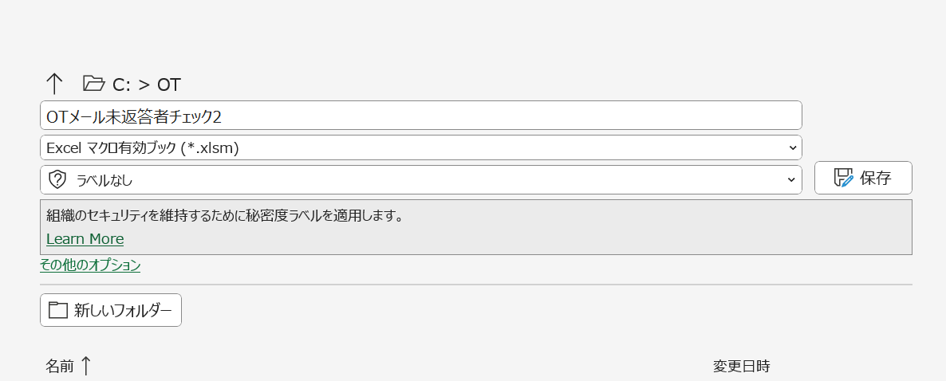

8.ファイルを閉じて、名前を付けて保存したファイルを開いてください。

シート追加マクロ
シート追加マクロ手順書

1.「シート追加」ボタンを押下する

シート追加ボタン

シート追加

返信メールExcel転記マクロ
返信メールExcel転記作成マクロ手順書

1.返信メールが届いたら(まとめて何通でも可)、「返信メール回答自動転記」ボタンを押下してください。

返信メール回答自動転記マクロボタン
返信メール回答自動転記

未返信者一覧作成マクロ
未送信者一覧作成マクロ手順書

1.リマインドメールの宛先を作成する場合、下のボタンを押下してください。

リマインドメール宛先テキスト作成ボタン
リマインドメール宛先テキスト作成

